1. 경제활동참가율과 고용률 및 실업률, 2000-202
1. 경제활동참가율과 고용률 및 실업률, 2000-2024

← 개요 및 목차 | 웹에서 열기

그림 4-1 · 미리보기 |  | 원자료 (Data)

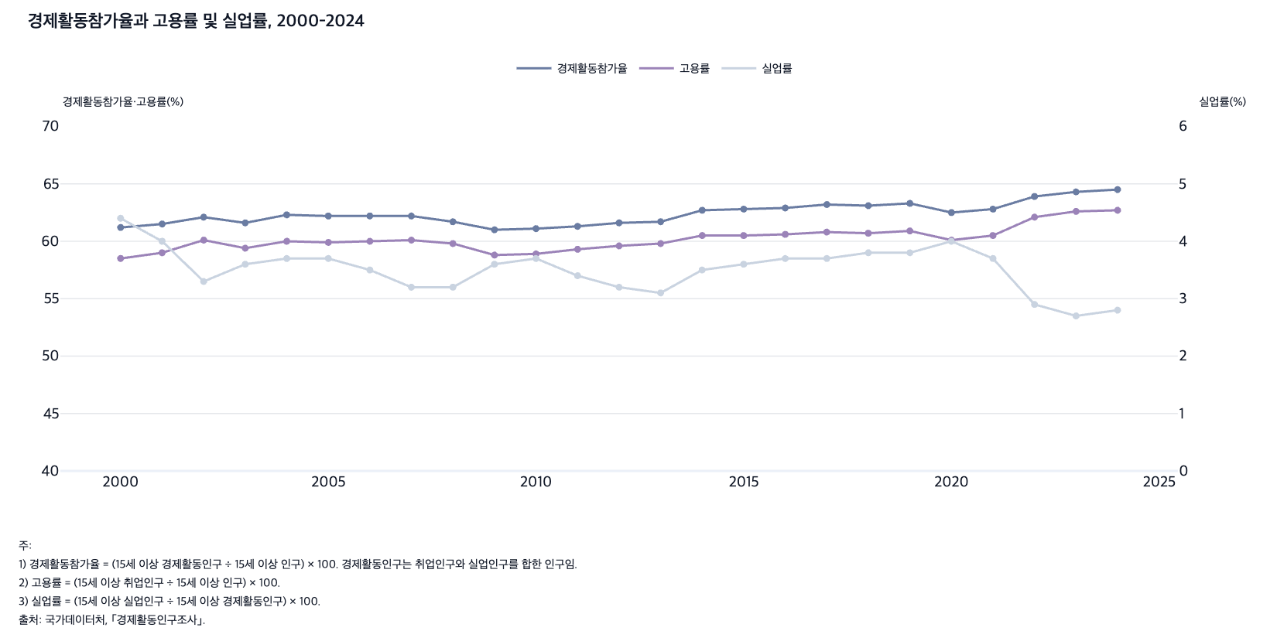
 |  | 그림 4-1. 경제활동참가율과 고용률 및 실업률, 2000-2024

 |  |  |  |  | (%)
 |  | 연도 | 경제활동참가율 | 고용률 | 실업률
 |  | 2000 | 61.2 | 58.5 | 4.4
 |  | 2001 | 61.5 | 59.0 | 4.0
 |  | 2002 | 62.1 | 60.1 | 3.3
 |  | 2003 | 61.6 | 59.4 | 3.6
 |  | 2004 | 62.3 | 60.0 | 3.7
 |  | 2005 | 62.2 | 59.9 | 3.7
 |  | 2006 | 62.2 | 60.0 | 3.5
 |  | 2007 | 62.2 | 60.1 | 3.2
 |  | 2008 | 61.7 | 59.8 | 3.2
 |  | 2009 | 61.0 | 58.8 | 3.6
 |  | 2010 | 61.1 | 58.9 | 3.7
 |  | 2011 | 61.3 | 59.3 | 3.4
 |  | 2012 | 61.6 | 59.6 | 3.2
 |  | 2013 | 61.7 | 59.8 | 3.1
 |  | 2014 | 62.7 | 60.5 | 3.5
 |  | 2015 | 62.8 | 60.5 | 3.6
 |  | 2016 | 62.9 | 60.6 | 3.7
 |  | 2017 | 63.2 | 60.8 | 3.7
 |  | 2018 | 63.1 | 60.7 | 3.8
 |  | 2019 | 63.3 | 60.9 | 3.8
 |  | 2020 | 62.5 | 60.1 | 4.0
 |  | 2021 | 62.8 | 60.5 | 3.7
 |  | 2022 | 63.9 | 62.1 | 2.9
 |  | 2023 | 64.3 | 62.6 | 2.7
 |  | 2024 | 64.5 | 62.7 | 2.8

 |  | 주: 1) 경제활동참가율 = (15세 이상 경제활동인구 ÷ 15세 이상 인구) × 100. 경제활동인구는 취업인구와 실업인구를 합한 인구임.
 |  | 2) 고용률 = (15세 이상 취업인구 ÷ 15세 이상 인구) × 100.
 |  | 3) 실업률 = (15세 이상 실업인구 ÷ 15세 이상 경제활동인구) × 100.
 |  | 출처: 국가데이터처, ｢경제활동인구조사｣.

2. 성별 경제활동참가율, 2000-2024
2. 성별 경제활동참가율, 2000-2024

← 개요 및 목차 | 웹에서 열기

그림 4-2 · 미리보기 |  | 원자료 (Data)

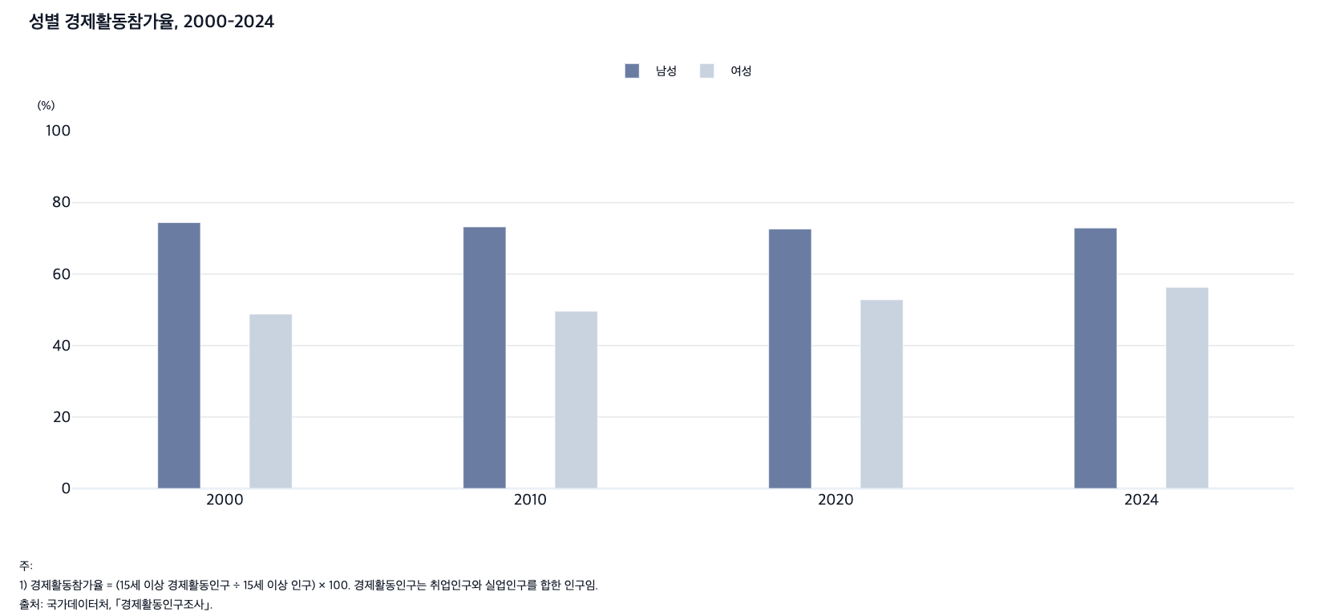
 |  | 그림 4-2. 성별 경제활동참가율, 2000-2024

 |  |  |  |  | (%)
 |  | 연도 | 전체 | 남성 | 여성
 |  | 2000 | 61.2 | 74.4 | 48.8
 |  | 2010 | 61.1 | 73.2 | 49.6
 |  | 2020 | 62.5 | 72.6 | 52.8
 |  | 2024 | 64.5 | 72.9 | 56.3

 |  | 주: 1) 경제활동참가율 = (15세 이상 경제활동인구 ÷ 15세 이상 인구) × 100. 경제활동인구는 취업인구와 실업인구를 합한 인구임.
 |  | 출처: 국가데이터처, ｢경제활동인구조사｣.

3. 연령별 경제활동참가율, 2000-2024
3. 연령별 경제활동참가율, 2000-2024

← 개요 및 목차 | 웹에서 열기

그림 4-3 · 미리보기 |  | 원자료 (Data)

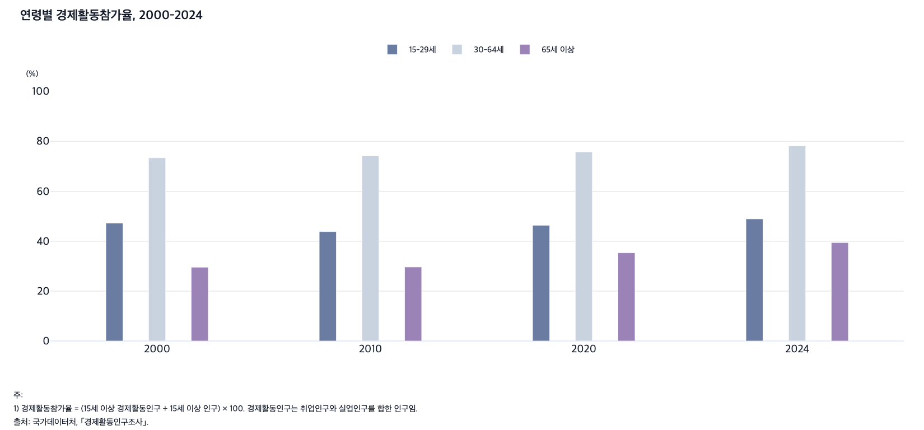
 |  | 그림 4-3. 연령별 경제활동참가율, 2000-2024

 |  |  |  |  |  | (%)
 |  | 연도 | 전체 | 15-29세 | 30-64세 | 65세 이상
 |  | 2000 | 61.2 | 47.3 | 73.4 | 29.6
 |  | 2010 | 61.1 | 43.9 | 74.2 | 29.7
 |  | 2020 | 62.5 | 46.4 | 75.7 | 35.3
 |  | 2024 | 64.5 | 48.9 | 78.2 | 39.4

 |  | 주: 1) 경제활동참가율 = (15세 이상 경제활동인구 ÷ 15세 이상 인구) × 100. 경제활동인구는 취업인구와 실업인구를 합한 인구임.
 |  | 출처: 국가데이터처, ｢경제활동인구조사｣.

4. 월간 근로시간, 2011-2024
4. 월간 근로시간, 2011-2024

← 개요 및 목차 | 웹에서 열기

그림 4-4 · 미리보기 |  | 원자료 (Data)

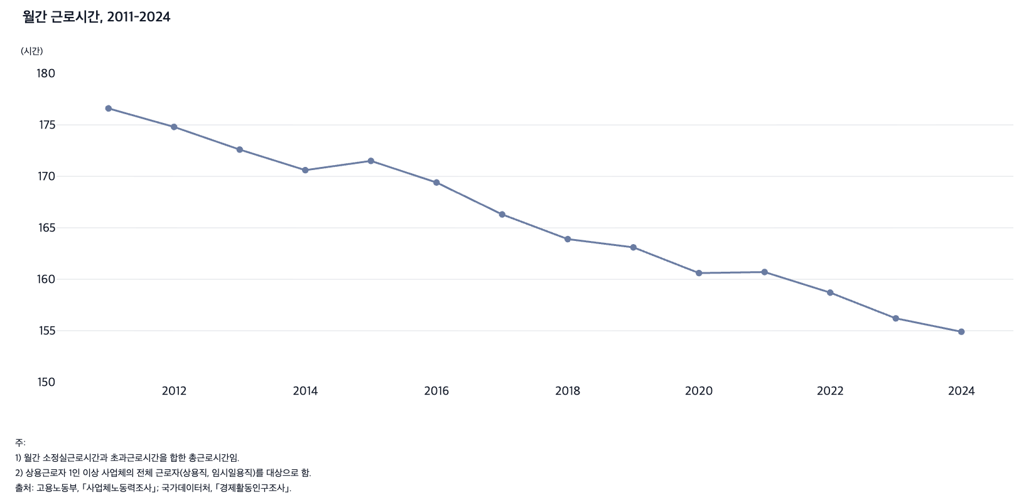
 |  | 그림 4-4. 월간 근로시간, 2011-2024

 |  |  | (시간)
 |  | 연도 | 근로시간
 |  | 2011 | 176.6
 |  | 2012 | 174.8
 |  | 2013 | 172.6
 |  | 2014 | 170.6
 |  | 2015 | 171.5
 |  | 2016 | 169.4
 |  | 2017 | 166.3
 |  | 2018 | 163.9
 |  | 2019 | 163.1
 |  | 2020 | 160.6
 |  | 2021 | 160.7
 |  | 2022 | 158.7
 |  | 2023 | 156.2
 |  | 2024 | 154.9

 |  | 주: 1) 월간 소정실근로시간과 초과근로시간을 합한 총근로시간임.
 |  | 2) 상용근로자 1인 이상 사업체의 전체 근로자(상용직, 임시일용직)를 대상으로 함.
 |  | 출처: 고용노동부, ｢사업체노동력조사｣; 국가데이터처, ｢경제활동인구조사｣.

5. 산업재해 사망률, 2005-2024
5. 산업재해 사망률, 2005-2024

← 개요 및 목차 | 웹에서 열기

그림 4-5 · 미리보기 |  | 원자료 (Data)

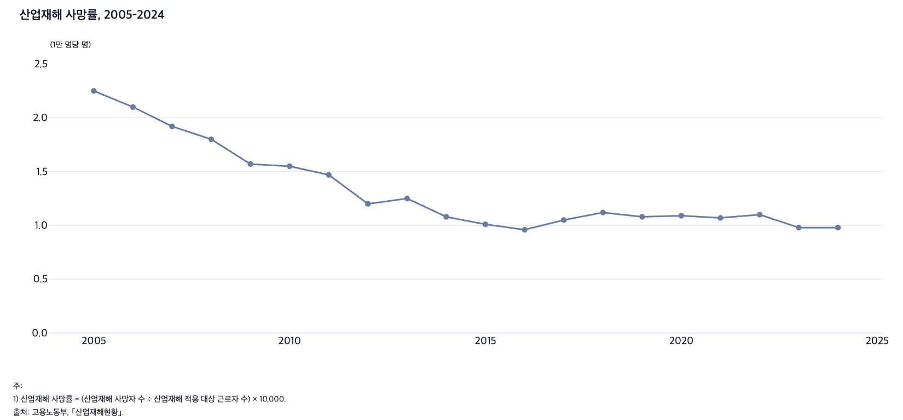
 |  | 그림 4-5. 산업재해 사망률, 2005-2024

 |  |  | (1만 명당 명)
 |  | 연도 | 사망률
 |  | 2005 | 2.25
 |  | 2006 | 2.10
 |  | 2007 | 1.92
 |  | 2008 | 1.80
 |  | 2009 | 1.57
 |  | 2010 | 1.55
 |  | 2011 | 1.47
 |  | 2012 | 1.20
 |  | 2013 | 1.25
 |  | 2014 | 1.08
 |  | 2015 | 1.01
 |  | 2016 | 0.96
 |  | 2017 | 1.05
 |  | 2018 | 1.12
 |  | 2019 | 1.08
 |  | 2020 | 1.09
 |  | 2021 | 1.07
 |  | 2022 | 1.10
 |  | 2023 | 0.98
 |  | 2024 | 0.98

 |  | 주: 1) 산업재해 사망률 = (산업재해 사망자 수 ÷ 산업재해 적용 대상 근로자 수) × 10,000.
 |  | 출처: 고용노동부, ｢산업재해현황｣.

6. 노동시장 구성, 2005, 2015, 2025
6. 노동시장 구성, 2005, 2015, 2025

← 개요 및 목차 | 웹에서 열기

그림 4-6 · 미리보기 |  | 원자료 (Data)

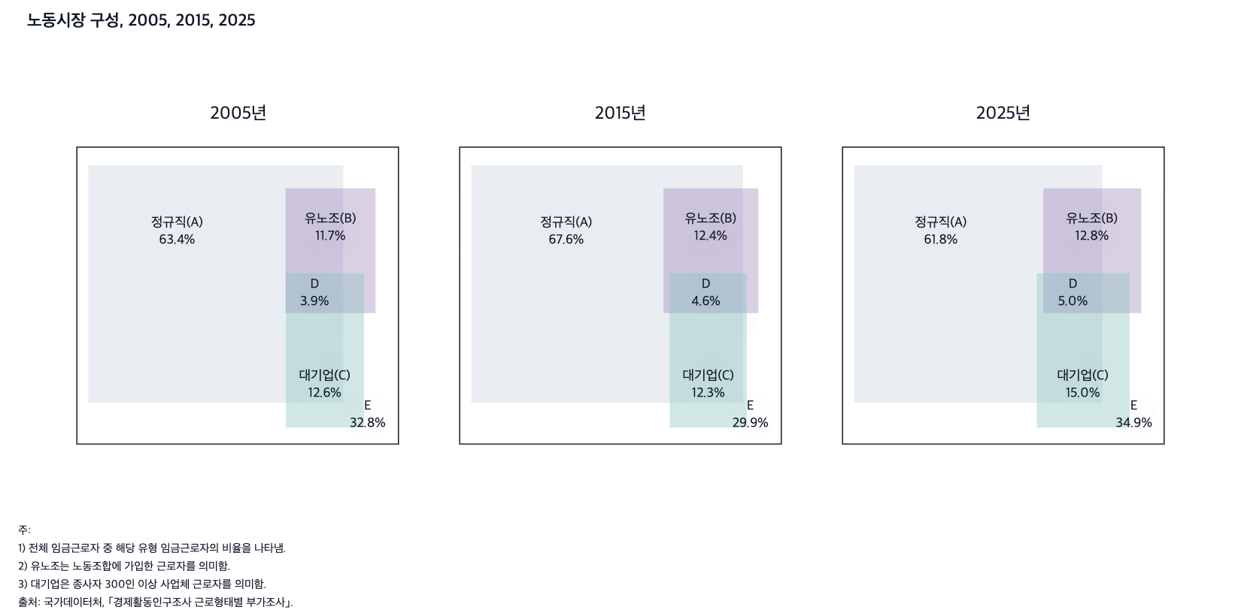
 |  | 그림 4-6. 노동시장 구성, 2005, 2015, 2025

 |  |  | 2005 |  | 2015 |  | 2025
 |  |  | 노동자 수 (1,000명) | 비율 (%) | 노동자 수 (1,000명) | 비율 (%) | 노동자 수 (1,000명) | 비율 (%)
 |  | 정규직 | 9,480 | 63.4 | 13,166 | 67.6 | 13,845 | 61.8
 |  | 유노조 | 1,756 | 11.7 | 2,411 | 12.4 | 2,868 | 12.8
 |  | 대기업 | 1,888 | 12.6 | 2,404 | 12.3 | 3,368 | 15.0
 |  | - 정규직, 유노조, 대기업 | 590 | 3.9 | 891 | 4.6 | 1,110 | 5.0
 |  | - 비정규직, 무노조, 중소기업 | 4,903 | 32.8 | 5,826 | 29.9 | 7,824 | 34.9
 |  | - 정규직, 유노조, 중소기업 | 913 | 6.1 | 1,339 | 6.9 | 1,484 | 6.6
 |  | - 정규직, 무노조, 대기업 | 924 | 6.2 | 1,180 | 6.1 | 1,728 | 7.7
 |  | - 정규직, 무노조, 중소기업 | 7,053 | 47.2 | 9,757 | 50.1 | 9,524 | 42.5
 |  | - 비정규직, 유노조, 대기업 | 61 | 0.4 | 33 | 0.2 | 61 | 0.3
 |  | - 비정규직, 유노조, 중소기업 | 192 | 1.3 | 149 | 0.8 | 214 | 1.0
 |  | - 비정규직, 무노조, 대기업 | 313 | 2.1 | 301 | 1.5 | 470 | 2.1

 |  | 주: 1) 전체 임금근로자 중 해당 유형 임금근로자의 비율을 나타냄.
 |  | 2) 유노조는 노동조합에 가입한 근로자를 의미함.
 |  | 3) 대기업은 종사자 300인 이상 사업체 근로자를 의미함.
 |  | 출처: 국가데이터처, ｢경제활동인구조사 근로형태별 부가조사｣.

7. 임금근로자 유형별 일자리 특성, 2015, 2025
7. 임금근로자 유형별 일자리 특성, 2015, 2025

← 개요 및 목차 | 웹에서 열기

표 4-1 · 미리보기 |  | 원자료 (Data)

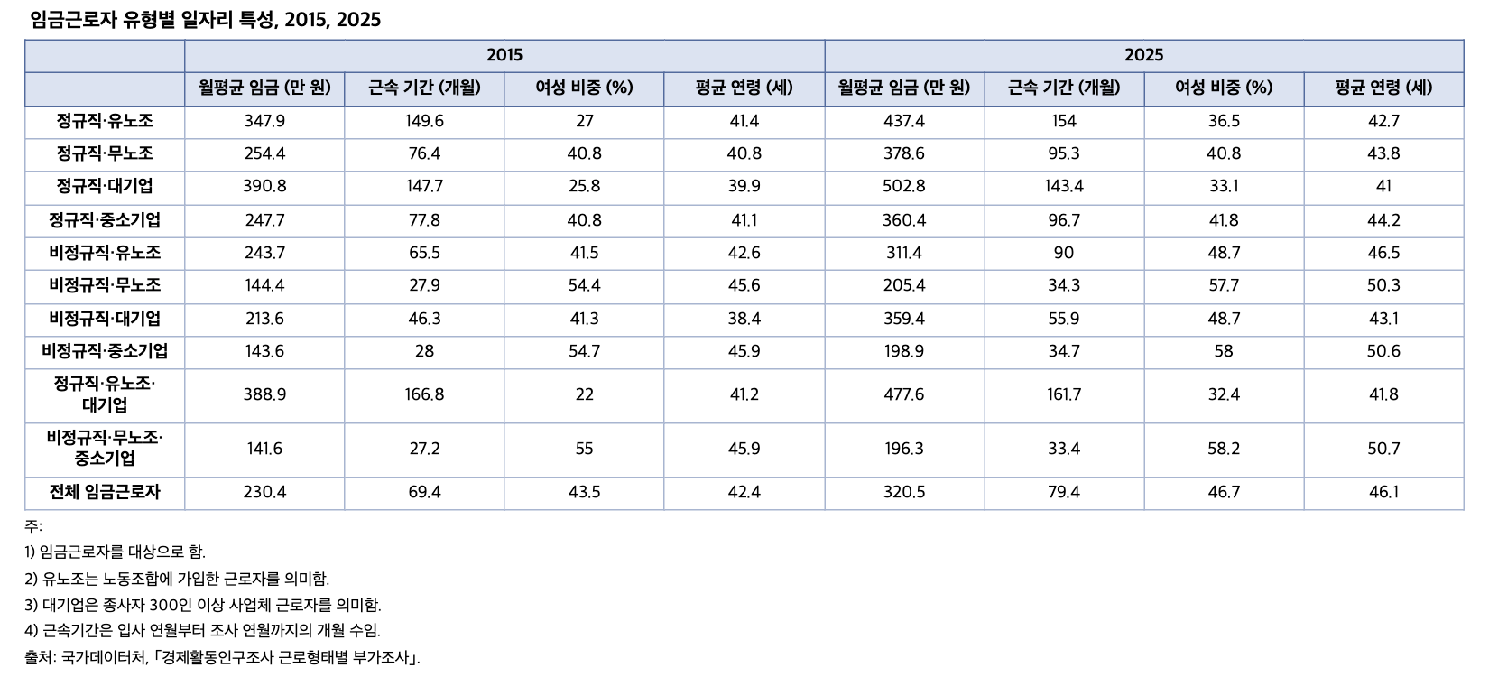
 |  | 표 4-1. 임금근로자 유형별 일자리 특성, 2015, 2025

 |  |  | 2015 |  |  |  | 2025
 |  |  | 월평균 임금 (만 원) | 근속 기간 (개월) | 여성 비중 (%) | 평균 연령 (세) | 월평균 임금 (만 원) | 근속 기간 (개월) | 여성 비중 (%) | 평균 연령 (세)
 |  | 정규직·유노조 | 347.9 | 149.6 | 27.0 | 41.4 | 437.4 | 154.0 | 36.5 | 42.7
 |  | 정규직·무노조 | 254.4 | 76.4 | 40.8 | 40.8 | 378.6 | 95.3 | 40.8 | 43.8
 |  | 정규직·대기업 | 390.8 | 147.7 | 25.8 | 39.9 | 502.8 | 143.4 | 33.1 | 41.0
 |  | 정규직·중소기업 | 247.7 | 77.8 | 40.8 | 41.1 | 360.4 | 96.7 | 41.8 | 44.2
 |  | 비정규직·유노조 | 243.7 | 65.5 | 41.5 | 42.6 | 311.4 | 90.0 | 48.7 | 46.5
 |  | 비정규직·무노조 | 144.4 | 27.9 | 54.4 | 45.6 | 205.4 | 34.3 | 57.7 | 50.3
 |  | 비정규직·대기업 | 213.6 | 46.3 | 41.3 | 38.4 | 359.4 | 55.9 | 48.7 | 43.1
 |  | 비정규직·중소기업 | 143.6 | 28.0 | 54.7 | 45.9 | 198.9 | 34.7 | 58.0 | 50.6
 |  | 정규직·유노조·대기업 | 388.9 | 166.8 | 22.0 | 41.2 | 477.6 | 161.7 | 32.4 | 41.8
 |  | 비정규직·무노조·중소기업 | 141.6 | 27.2 | 55.0 | 45.9 | 196.3 | 33.4 | 58.2 | 50.7
 |  | 전체 임금근로자 | 230.4 | 69.4 | 43.5 | 42.4 | 320.5 | 79.4 | 46.7 | 46.1

 |  | 주: 1) 임금근로자를 대상으로 함.
 |  | 2) 유노조는 노동조합에 가입한 근로자를 의미함.
 |  | 3) 대기업은 종사자 300인 이상 사업체 근로자를 의미함.
 |  | 4) 근속기간은 입사 연월부터 조사 연월까지의 개월 수임.
 |  | 출처: 국가데이터처, ｢경제활동인구조사 근로형태별 부가조사｣.

8. 임금근로자 유형별 사회보험 가입률, 2025
8. 임금근로자 유형별 사회보험 가입률, 2025

← 개요 및 목차 | 웹에서 열기

표 4-2 · 미리보기 |  | 원자료 (Data)

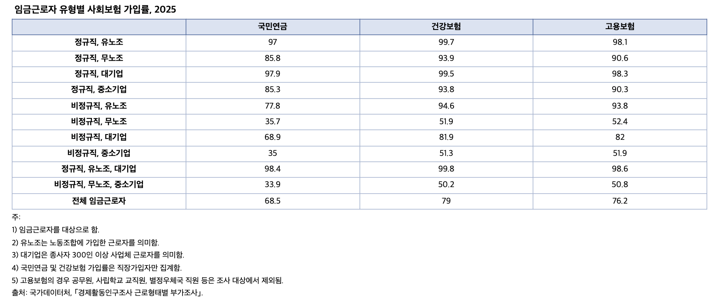
 |  | 표 4-2. 임금근로자 유형별 사회보험 가입률, 2025

 |  |  |  |  | (%)
 |  |  | 국민연금 | 건강보험 | 고용보험
 |  | 정규직, 유노조 | 97.0 | 99.7 | 98.1
 |  | 정규직, 무노조 | 85.8 | 93.9 | 90.6
 |  | 정규직, 대기업 | 97.9 | 99.5 | 98.3
 |  | 정규직, 중소기업 | 85.3 | 93.8 | 90.3
 |  | 비정규직, 유노조 | 77.8 | 94.6 | 93.8
 |  | 비정규직, 무노조 | 35.7 | 51.9 | 52.4
 |  | 비정규직, 대기업 | 68.9 | 81.9 | 82.0
 |  | 비정규직, 중소기업 | 35.0 | 51.3 | 51.9
 |  | 정규직, 유노조, 대기업 | 98.4 | 99.8 | 98.6
 |  | 비정규직, 무노조, 중소기업 | 33.9 | 50.2 | 50.8
 |  | 전체 임금근로자 | 68.5 | 79.0 | 76.2

 |  | 주: 1) 임금근로자를 대상으로 함.
 |  | 2) 유노조는 노동조합에 가입한 근로자를 의미함.
 |  | 3) 대기업은 종사자 300인 이상 사업체 근로자를 의미함.
 |  | 4) 국민연금 및 건강보험 가입률은 직장가입자만 집계함.
 |  | 5) 고용보험의 경우 공무원, 사립학교 교직원, 별정우체국 직원 등은 조사 대상에서 제외됨.
 |  | 출처: 국가데이터처, ｢경제활동인구조사 근로형태별 부가조사｣.

9. 비정규직 근로자 비율, 2003-2025
9. 비정규직 근로자 비율, 2003-2025

← 개요 및 목차 | 웹에서 열기

그림 4-7 · 미리보기 |  | 원자료 (Data)

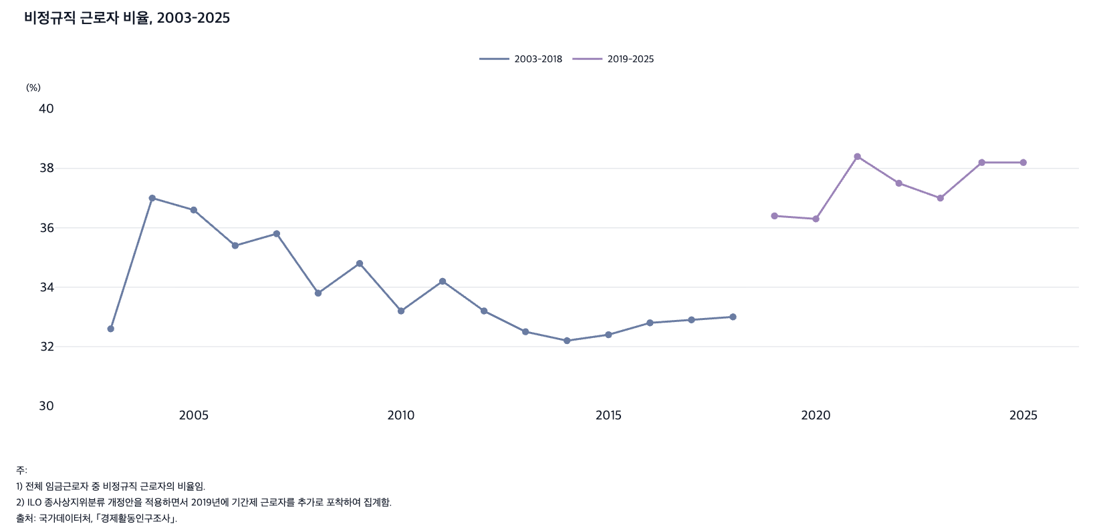
 |  | 그림 4-7. 비정규직 근로자 비율, 2003-2025

 |  |  |  | (%)
 |  | 연도 | 2003-2018 | 2019-2025
 |  | 2003 | 32.6 | -
 |  | 2004 | 37.0 | -
 |  | 2005 | 36.6 | -
 |  | 2006 | 35.4 | -
 |  | 2007 | 35.8 | -
 |  | 2008 | 33.8 | -
 |  | 2009 | 34.8 | -
 |  | 2010 | 33.2 | -
 |  | 2011 | 34.2 | -
 |  | 2012 | 33.2 | -
 |  | 2013 | 32.5 | -
 |  | 2014 | 32.2 | -
 |  | 2015 | 32.4 | -
 |  | 2016 | 32.8 | -
 |  | 2017 | 32.9 | -
 |  | 2018 | 33.0 | -
 |  | 2019 | - | 36.4
 |  | 2020 | - | 36.3
 |  | 2021 | - | 38.4
 |  | 2022 | - | 37.5
 |  | 2023 | - | 37.0
 |  | 2024 | - | 38.2
 |  | 2025 | - | 38.2

 |  | 주: 1) 전체 임금근로자 중 비정규직 근로자의 비율임.
 |  | 2) ILO 종사상지위분류 개정안을 적용하면서 2019년에 기간제 근로자를 추가로 포착하여 집계함.
 |  | 출처: 국가데이터처, ｢경제활동인구조사｣.

10. 성 및 연령별 비정규직 근로자 비율, 2005-2
10. 성 및 연령별 비정규직 근로자 비율, 2005-2025

← 개요 및 목차 | 웹에서 열기

그림 4-8 · 미리보기 |  | 원자료 (Data)

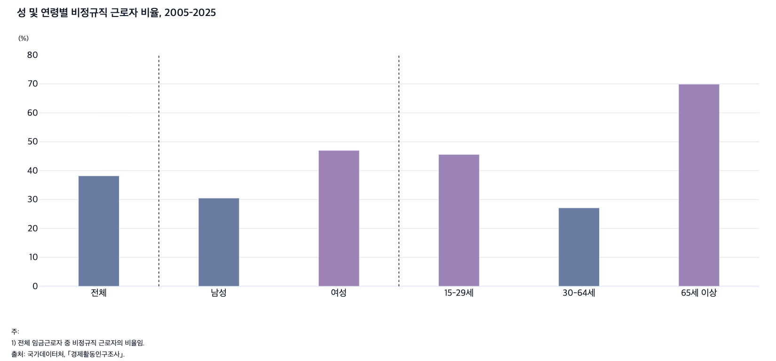
 |  | 그림 4-8. 성 및 연령별 비정규직 근로자 비율, 2005-2025

 |  |  |  |  |  |  |  | (%)
 |  | 연도 | 전체 | 성별 |  | 연령별
 |  |  |  | 남성 | 여성 | 15-29세 | 30-64세 | 65세 이상
 |  | 2005 | 36.6 | 31.5 | 43.6 | 35.2 | 36.0 | 69.3
 |  | 2010 | 33.2 | 26.9 | 41.7 | 33.3 | 31.0 | 77.8
 |  | 2015 | 32.4 | 26.4 | 40.2 | 35.1 | 28.7 | 76.6
 |  | 2025 | 38.2 | 30.5 | 47.0 | 45.6 | 27.1 | 69.9

 |  | 주: 1) 전체 임금근로자 중 비정규직 근로자의 비율임.
 |  | 출처: 국가데이터처, ｢경제활동인구조사｣.

11. 신규 채용 임금근로자의 일자리 특성별 비율, 20
11. 신규 채용 임금근로자의 일자리 특성별 비율, 2005-2025

← 개요 및 목차 | 웹에서 열기

그림 4-9 · 미리보기 |  | 원자료 (Data)

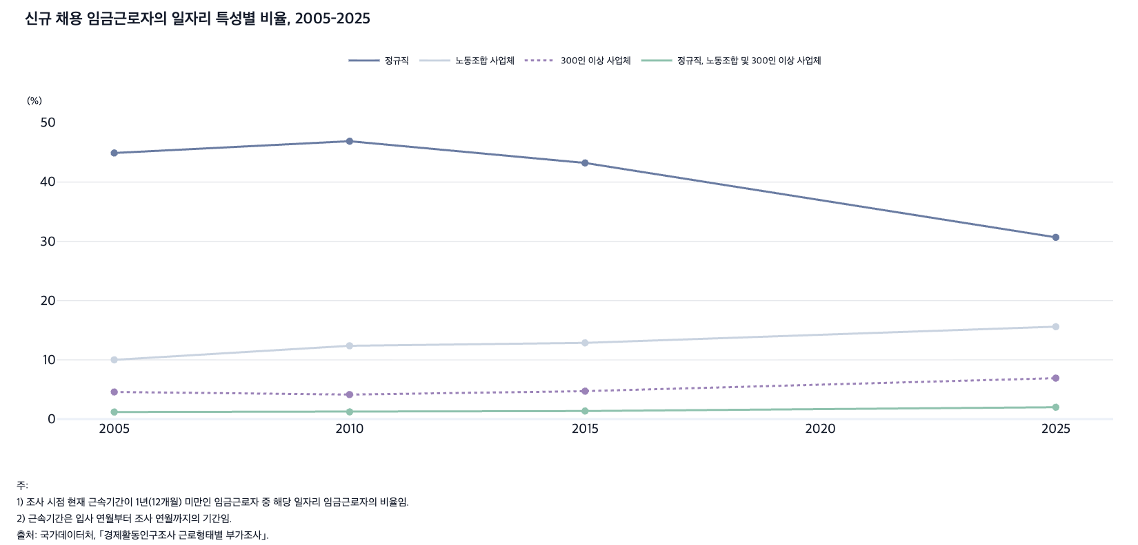
 |  | 그림 4-9. 신규 채용 임금근로자의 일자리 특성별 비율, 2005-2025

 |  |  |  |  |  | (%)
 |  | 연도 | 정규직 | 노동조합 사업체 | 300인 이상 사업체 | 정규직, 노동조합 및 300인 이상 사업체
 |  | 2005 | 44.9 | 10.0 | 4.6 | 1.2
 |  | 2010 | 46.9 | 12.4 | 4.1 | 1.2
 |  | 2015 | 43.2 | 12.9 | 4.7 | 1.4
 |  | 2025 | 30.7 | 15.6 | 6.9 | 2.0

 |  | 주: 1) 조사 시점 현재 근속기간이 1년(12개월) 미만인 임금근로자 중 해당 일자리 임금근로자의 비율임.
 |  | 2) 근속기간은 입사 연월부터 조사 연월까지의 기간임.
 |  | 출처: 국가데이터처, ｢경제활동인구조사 근로형태별 부가조사｣.

12. 단시간 근로자와 초단시간 근로자 비율, 2000-
12. 단시간 근로자와 초단시간 근로자 비율, 2000-2025

← 개요 및 목차 | 웹에서 열기

그림 4-10 · 미리보기 |  | 원자료 (Data)

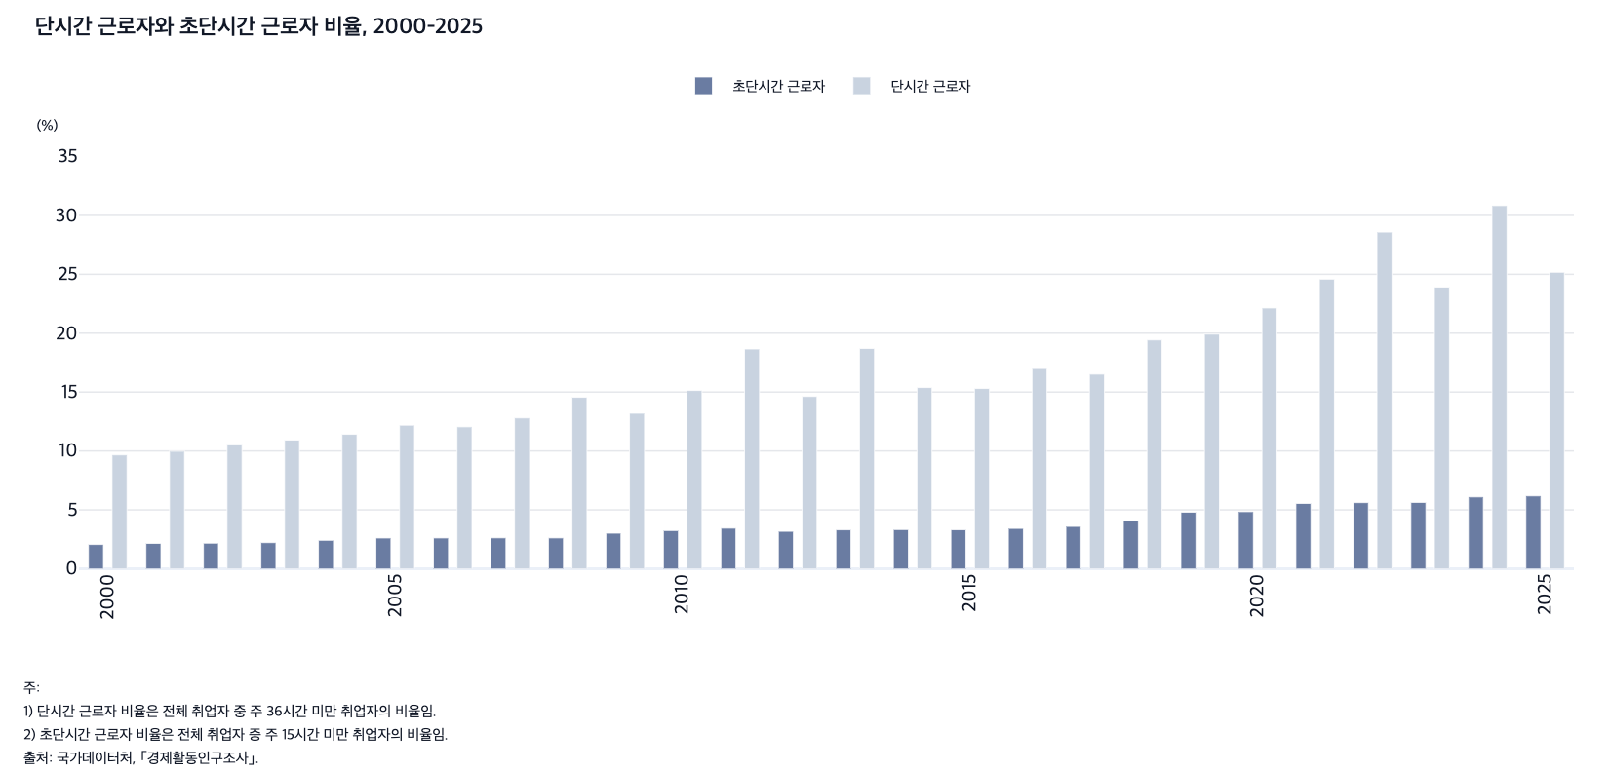
 |  | 그림 4-10. 단시간 근로자와 초단시간 근로자 비율, 2000-2025

 |  |  |  | (%)
 |  | 연도 | 초단시간 근로자 | 단시간 근로자
 |  | 2000 | 2.1 | 9.7
 |  | 2001 | 2.2 | 10.0
 |  | 2002 | 2.2 | 10.5
 |  | 2003 | 2.2 | 10.9
 |  | 2004 | 2.4 | 11.4
 |  | 2005 | 2.6 | 12.2
 |  | 2006 | 2.6 | 12.0
 |  | 2007 | 2.6 | 12.8
 |  | 2008 | 2.6 | 14.6
 |  | 2009 | 3.0 | 13.2
 |  | 2010 | 3.2 | 15.1
 |  | 2011 | 3.4 | 18.7
 |  | 2012 | 3.2 | 14.6
 |  | 2013 | 3.3 | 18.7
 |  | 2014 | 3.3 | 15.4
 |  | 2015 | 3.3 | 15.3
 |  | 2016 | 3.4 | 17.0
 |  | 2017 | 3.6 | 16.5
 |  | 2018 | 4.1 | 19.4
 |  | 2019 | 4.8 | 19.9
 |  | 2020 | 4.8 | 22.1
 |  | 2021 | 5.5 | 24.6
 |  | 2022 | 5.6 | 28.6
 |  | 2023 | 5.6 | 23.9
 |  | 2024 | 6.1 | 30.8
 |  | 2025 | 6.2 | 25.2

 |  | 주: 1) 단시간 근로자 비율은 전체 취업자 중 주 36시간 미만 취업자의 비율임.
 |  | 2) 초단시간 근로자 비율은 전체 취업자 중 주 15시간 미만 취업자의 비율임.
 |  | 출처: 국가데이터처, ｢경제활동인구조사｣.

13. 산업별 고용 증가비, 2023
13. 산업별 고용 증가비, 2023

← 개요 및 목차 | 웹에서 열기

표 4-3 · 미리보기 |  | 원자료 (Data)

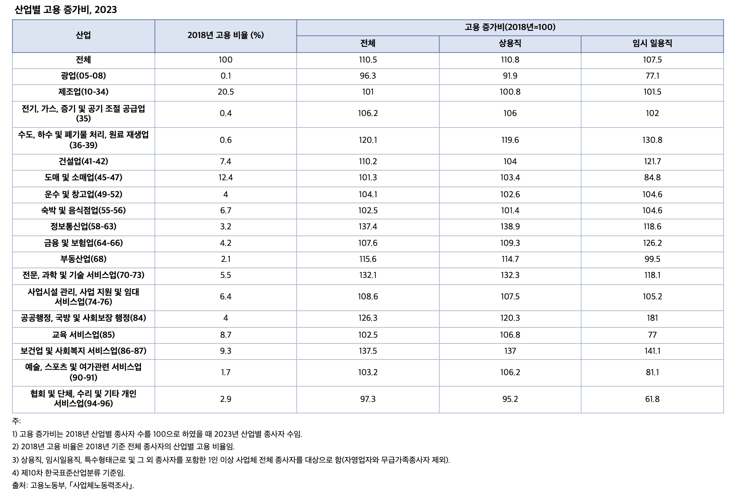
 |  | 표 4-3. 산업별 고용 증가비, 2023

 |  | 산업 | 2018년 고용 비율 (%) | 고용 증가비(2018년=100)
 |  |  |  | 전체 | 상용직 | 임시 일용직
 |  | 전체 | 100.0 | 110.5 | 110.8 | 107.5
 |  | 광업(05-08) | 0.1 | 96.3 | 91.9 | 77.1
 |  | 제조업(10-34) | 20.5 | 101.0 | 100.8 | 101.5
 |  | 전기, 가스, 증기 및 공기 조절 공급업(35) | 0.4 | 106.2 | 106.0 | 102.0
 |  | 수도, 하수 및 폐기물 처리, 원료 재생업(36-39) | 0.6 | 120.1 | 119.6 | 130.8
 |  | 건설업(41-42) | 7.4 | 110.2 | 104.0 | 121.7
 |  | 도매 및 소매업(45-47) | 12.4 | 101.3 | 103.4 | 84.8
 |  | 운수 및 창고업(49-52) | 4.0 | 104.1 | 102.6 | 104.6
 |  | 숙박 및 음식점업(55-56) | 6.7 | 102.5 | 101.4 | 104.6
 |  | 정보통신업(58-63) | 3.2 | 137.4 | 138.9 | 118.6
 |  | 금융 및 보험업(64-66) | 4.2 | 107.6 | 109.3 | 126.2
 |  | 부동산업(68) | 2.1 | 115.6 | 114.7 | 99.5
 |  | 전문, 과학 및 기술 서비스업(70-73) | 5.5 | 132.1 | 132.3 | 118.1
 |  | 사업시설 관리, 사업 지원 및 임대 서비스업(74-76) | 6.4 | 108.6 | 107.5 | 105.2
 |  | 공공행정, 국방 및 사회보장 행정(84) | 4.0 | 126.3 | 120.3 | 181.0
 |  | 교육 서비스업(85) | 8.7 | 102.5 | 106.8 | 77.0
 |  | 보건업 및 사회복지 서비스업(86-87) | 9.3 | 137.5 | 137.0 | 141.1
 |  | 예술, 스포츠 및 여가관련 서비스업(90-91) | 1.7 | 103.2 | 106.2 | 81.1
 |  | 협회 및 단체, 수리 및 기타 개인 서비스업(94-96) | 2.9 | 97.3 | 95.2 | 61.8

 |  | 주: 1) 고용 증가비는 2018년 산업별 종사자 수를 100으로 하였을 때 2023년 산업별 종사자 수임.
 |  | 2) 2018년 고용 비율은 2018년 기준 전체 종사자의 산업별 고용 비율임.
 |  | 3) 상용직, 임시일용직, 특수형태근로 및 그 외 종사자를 포함한 1인 이상 사업체 전체 종사자를 대상으로 함(자영업자와 무급가족종사자 제외).
 |  | 4) 제10차 한국표준산업분류 기준임.
 |  | 출처: 고용노동부, ｢사업체노동력조사｣.

14. 성별 ‘쉬었음’ 인구 비율, 2018-2025
14. 성별 ‘쉬었음’ 인구 비율, 2018-2025

← 개요 및 목차 | 웹에서 열기

그림 4-11 · 미리보기 |  | 원자료 (Data)

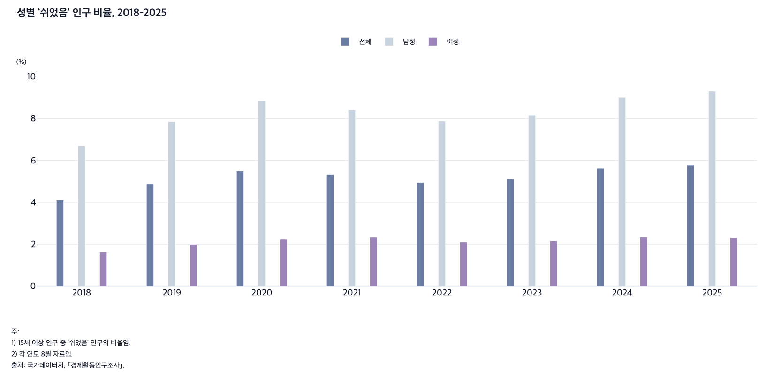
 |  | 그림 4-11. 성별 ‘쉬었음’ 인구 비율, 2018-2025

 |  |  |  |  | (%)
 |  | 연도 | 전체 | 남성 | 여성
 |  | 2018 | 4.1 | 6.7 | 1.6
 |  | 2019 | 4.9 | 7.9 | 2.0
 |  | 2020 | 5.5 | 8.8 | 2.2
 |  | 2021 | 5.3 | 8.4 | 2.3
 |  | 2022 | 4.9 | 7.9 | 2.1
 |  | 2023 | 5.1 | 8.2 | 2.1
 |  | 2024 | 5.6 | 9.0 | 2.3
 |  | 2025 | 5.8 | 9.3 | 2.3

 |  | 주: 1) 15세 이상 인구 중 ‘쉬었음’ 인구의 비율임.
 |  | 2) 각 연도 8월 자료임.
 |  | 출처: 국가데이터처, ｢경제활동인구조사｣.

15. 연령별 ‘쉬었음’ 인구 비율, 2018-2025
15. 연령별 ‘쉬었음’ 인구 비율, 2018-2025

← 개요 및 목차 | 웹에서 열기

그림 4-12 · 미리보기 |  | 원자료 (Data)

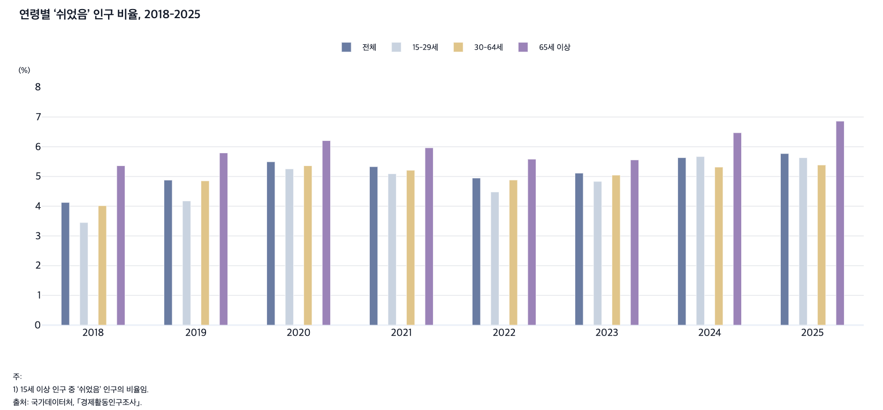
 |  | 그림 4-12. 연령별 ‘쉬었음’ 인구 비율, 2018-2025

 |  |  |  |  |  | (%)
 |  | 연도 | 전체 | 15-29세 | 30-64세 | 65세 이상
 |  | 2018 | 4.1 | 3.4 | 4.0 | 5.4
 |  | 2019 | 4.9 | 4.2 | 4.9 | 5.8
 |  | 2020 | 5.5 | 5.3 | 5.4 | 6.2
 |  | 2021 | 5.3 | 5.1 | 5.2 | 6.0
 |  | 2022 | 4.9 | 4.5 | 4.9 | 5.6
 |  | 2023 | 5.1 | 4.8 | 5.0 | 5.6
 |  | 2024 | 5.6 | 5.7 | 5.3 | 6.5
 |  | 2025 | 5.8 | 5.6 | 5.4 | 6.9

 |  | 주: 1) 15세 이상 인구 중 ‘쉬었음’ 인구의 비율임.
 |  | 2) 각 연도 8월 자료임.
 |  | 출처: 국가데이터처, ｢경제활동인구조사｣.

